裏面
【重要】金融機関情報を記入する際の注意事項
金融機関（銀行）コード一覧

【銀行・信用金庫・労働金庫・農協・信託銀行・信用組合の口座を指定する場合】 ＊振込先口座の金融機関コード及び店舗コードは、通帳・キャッシュカードを参照してください。 不明な場合は該当金融機関のHPにて確認し、間違いのないよう正確に情報を記入してください。 ＊金融機関の統廃合や、支店統合によって金融機関コードや支店コードが変更されている場合には、 直接該当金融機関にお問い合わせください。 【ゆうちょ銀行の口座を指定する場合】

表紙裏に口座番号が印刷されている
No
最寄りのゆうちょ銀行に
通帳を持参し、印字してもらってください。

ゆうちょ銀行金融機関（銀行）コード： 9900
Yes

●注意事項
○ 普通預金のみ指定可
× 当座預金・貯蓄預金は不可

【その他】
通帳に記載がない場合は、該当の金融機関に問い合わせるか、以下のウェブサイトで確認してください。

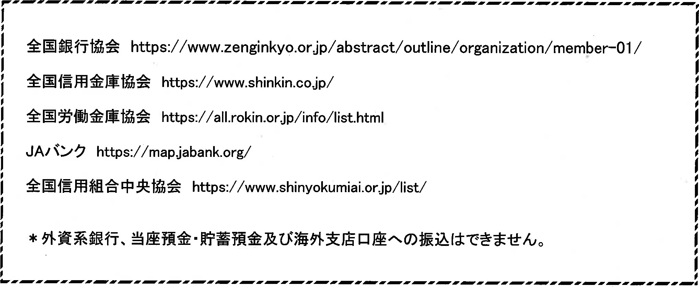

表紙裏に口座番号が印刷されている
最寄りのゆうちょ銀行に
通帳を持参し、印字してもらってください。
No

Yes
＊外資系銀行、当座預金・貯蓄預金及び海外支店口座への振込は出来ません。

●注意事項
○ 普通預金のみ指定可
× 当座預金・貯蓄預金は不可
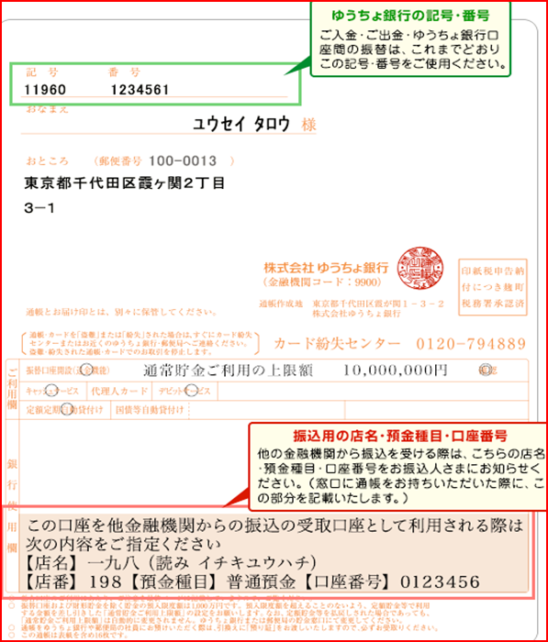

口座振込依頼書 見本
口座振込依頼書（給与、報酬等除く）【見本】
 | 記入日 2021 年 9 月 30 日
 | 学校法人 中央大学 御中

 |  |  |  |  |  |  |  |  |  |  |  | 所属 | 〇〇学部 |  |  |  |  | 身分 | 学生
中央大学に所属しているかたは
「所属」「身分」欄に記載してください。
 |  |  |  |  |  |  |  |  |  |  |  | 〒 | 1 | 2 | 3 | － | 4 | 5 | 6 | 7
 |  |  |  |  |  |  |  |  |  |  |  | 住所 | 東京都八王子市東中野123-4567
 |  |  |  |  |  |  |  |  | 日中連絡可能な 電話番号 |  |  |  | 090-1234-5678

通称名がある場合
のみ記載してください。
 | 氏 名1） |  | 中央 花子
 | フ リ ガ ナ1） |  | チュウオウ ハナコ
 | 通 称 名2） |  |  |  |  |  |  |  |  | (フリガナ)
 | 1）ご本人確認のため、戸籍登録上の氏名を記載してください。
 | 2）通称名の使用を希望する場合は、通称名欄にご記載ください。

 | 中央大学から私への支払いは、下記の口座振込にてお支払いください。 口座振込の場合は、下記口座に振り込まれた時点で受領したものと認めます。

通帳またはキャッシュカードで必ず確認してください。
※クレジットカードではありません。
 | 口座名義 |  | 中央 花子 |  |  |  |  |  |  |  |  |  |  |  |  |  |  | (注)ご本人名義に限ります。
 | フリガナ |  | チユウオウ ハナコ

 | （注）必ずご本人名義の通帳を参照し、正確にご記載ください。不正確な場合はお振込みができません。
 | （注）外国籍の方は、口座名義のフリガナがアルファベットの場合に限り、アルファベットで入力してください。
銀行・信用金庫・信用組合・農協から選択してください。
 | 銀行名 銀行コード |  | 〇×△ |  |  |  |  |  | 銀行 |  |  | 1 | 2 | 3 | 4

必ず銀行コード・支店コードも記載してください。
 | 支店名 支店コード |  | 〇×△ |  |  |  |  |  |  |  | 支店 | 1 | 2 | 3

 | 種 別 |  | 普通預金 |  |  |  |  |  |  |  |  | 1 | （注）当座預金は使用できません。

 | 口座番号 |  | 1 | 2 | 3 | 4 | 5 | 6 | 7 |  | （注）必ず７桁となります。 ７桁未満の場合は、右詰めで番号を記入し、 頭に「０」を追記してください。

 | ゆうちょ銀行を指定した 場合のみ入力 |  |  |  |  | 記号 |  |  |  |  |  | ― | 番号

 | （注）ゆうちょ銀行をご指定の場合、必ず通帳の表紙裏面を参照し記載してください。
ゆうちょ銀行をご指定の場合は、記号番号もご記載ください。
スムーズな振込処理のため、ご協力をお願いいたします。

 | 大学使用欄

 |  | 支払先コード
以下は大学使用欄ですので、
ご記載は不要です。

 |  | 受付課室名 |  |  |  |  | 〇〇学部 |  |  |  |  |  |  | 経理課 |  |  | 新規・変更有・変更無

 |  | 確認チェック欄 ・本人確認 ・記載内容の確認 |  |  |  |  | ✔欄 | ✔

 |  | 以下を確認後、✔を入れてください。
 |  | ☆支払対象者本人からの提出であるか
 |  | ☆本人名義の口座か
 |  | ☆必要箇所に記載漏れ等の不備がないか

